画面
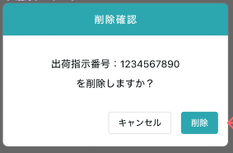
機能設計書 |  | システム名 | プロジェクト名 | 登録日付 |  |  | 更新日付
 |  | Biz-X POTTS
画面レイアウト |  | サブシステム名 | 機能名名 | 登録担当者 |  |  | 更新担当者
 |  | 出荷 | 出荷指示照会

 | 画面レイアウト

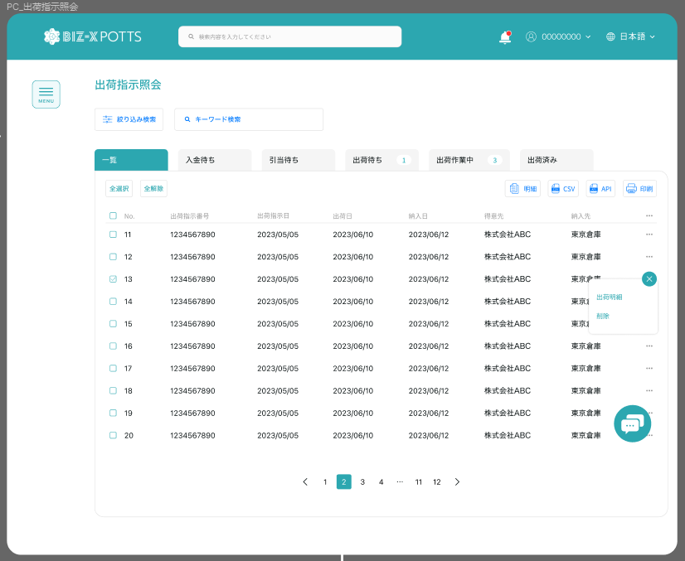

引当
 |  |  |  |  |  | 引当等待tab页面按钮
取込状態

修正
 |  |  |  |  |  | 跳转出荷指示入力页面

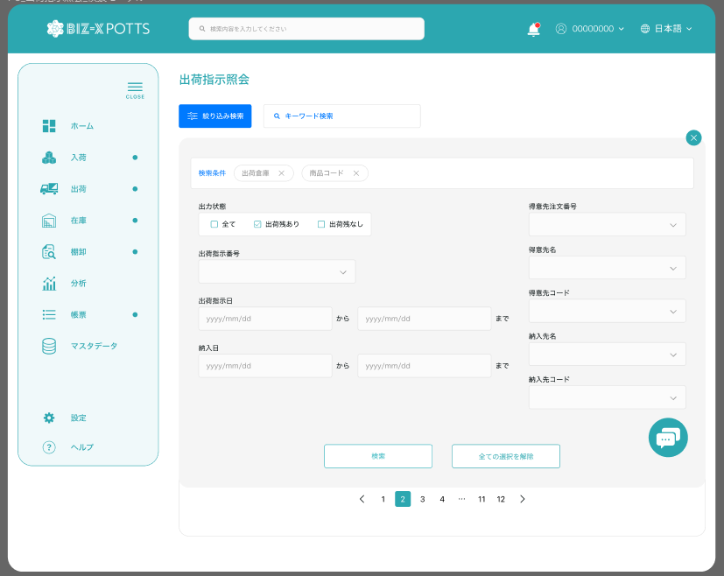

取込状態
エラーあり
エラーなし

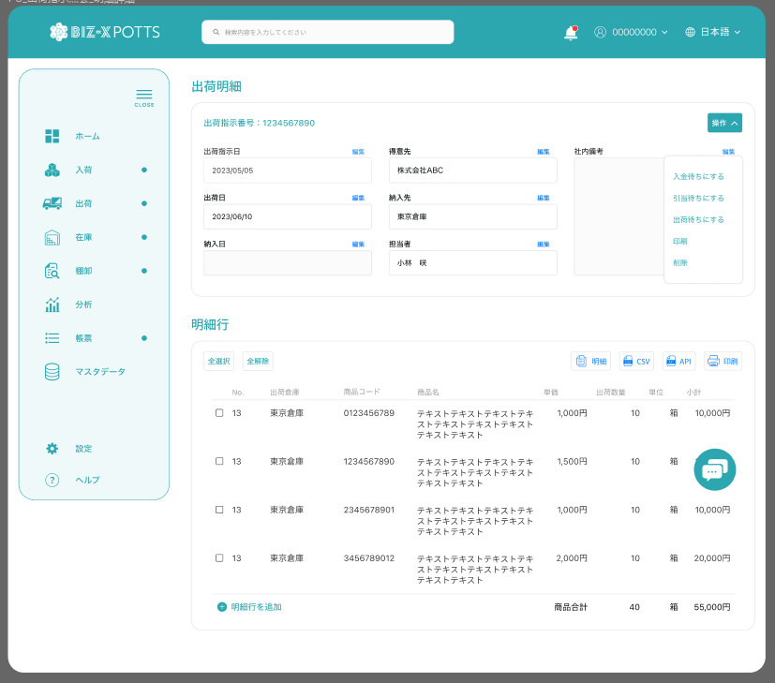

引当待ち状態表示

引当
修正

取込状態
引当状態

 |  |  |  |  | 引当待ちの場合、引当状態を表示する

明细

画面 (SP)
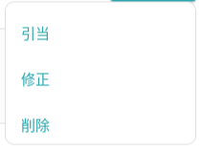
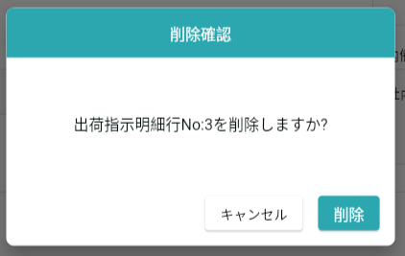
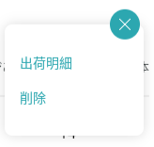
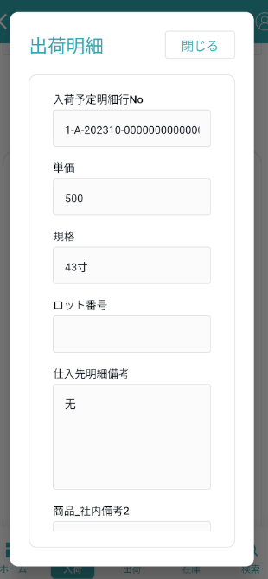
機能設計書 |  | システム名 | プロジェクト名 | 登録日付 | 更新日付
 |  | Biz-X POTTS
画面レイアウト |  | サブシステム名 | 機能名名 | 登録担当者 | 更新担当者
 |  | 出荷 | 出荷指示照会

 | 画面レイアウト

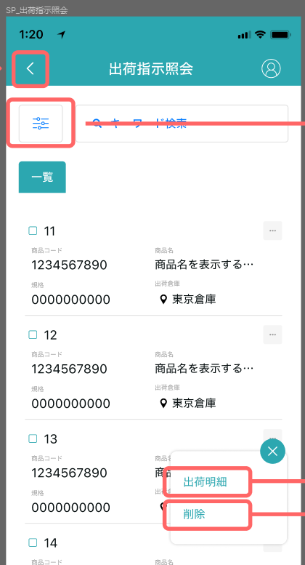
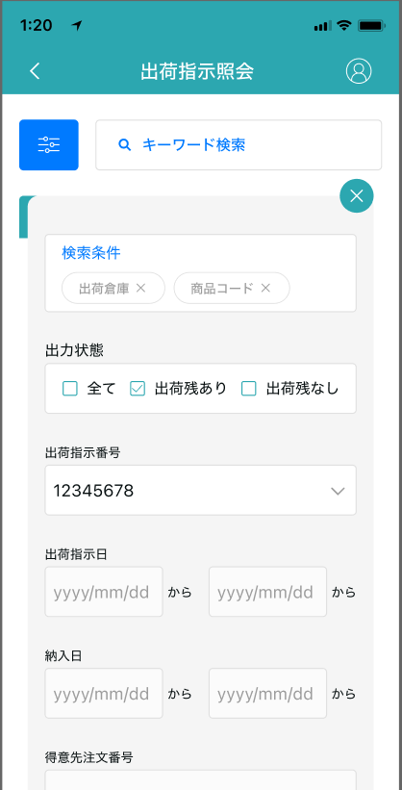
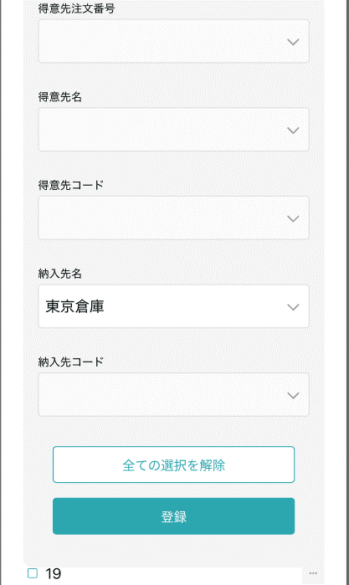

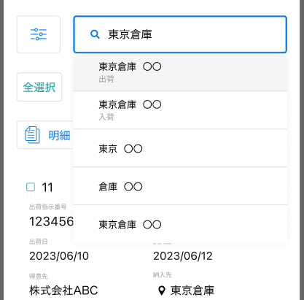

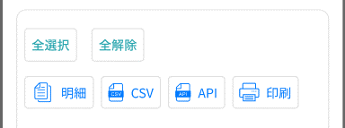
引当待ちtab表示

引当

跳转出荷指示入力页面
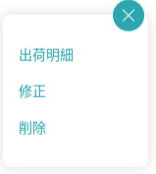
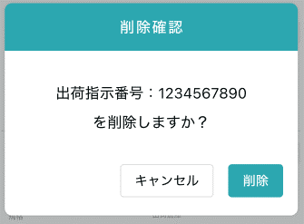

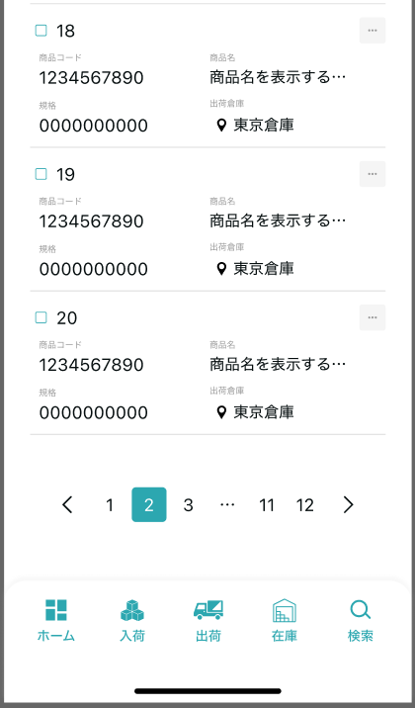

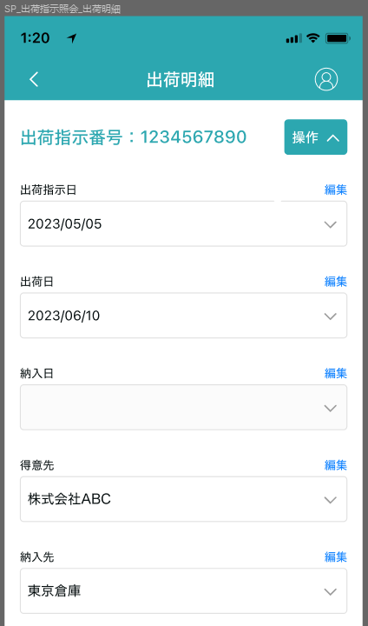
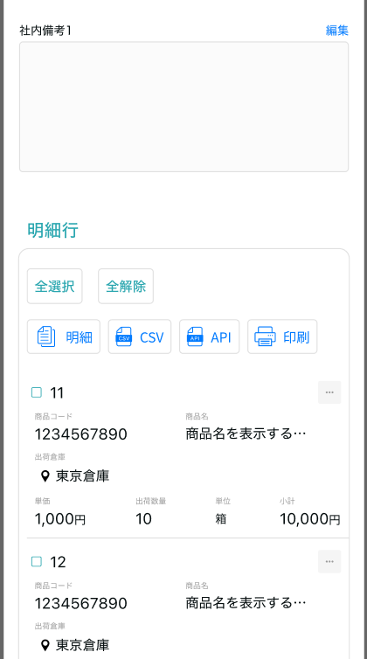
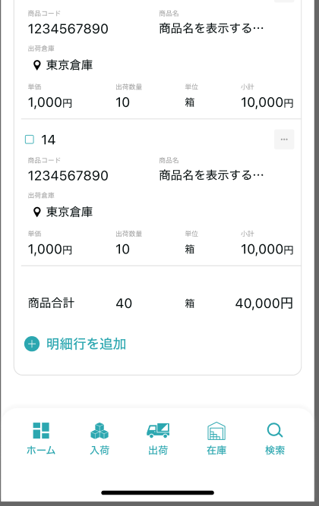

引当待ち状態表示
跳转出荷指示入力页面

画面項目定義 (SP)
機能設計書 |  |  | システム名 |  |  |  | プロジェクト名 |  |  |  |  |  | 登録日付 |  |  | 更新日付
 |  |  | Biz-X POTTS
画面項目定義 |  |  | サブシステム名 |  |  |  | 機能名名 |  |  |  |  |  | 登録担当者 |  |  | 更新担当者
 |  |  | 出荷 |  |  |  | 出荷指示照会

PC端参照
No | 項目名 | ID | 種類 | 属性 | DB 桁数 | 画面 桁数 | IO | タブ | 必須 | 表示 | 配置 | IME | ref | chk | 書式 |  | 概要 | 登録時仕様 |  | 更新時仕様
 |  |  |  |  |  |  |  |  |  |  |  |  |  |  |  |  |  | 取得元 | 仕様 | 取得元 （照会/削除も同様） | 仕様

 | 検索条件
 | 出力状態 |  |  |  |  |  |  |  |  |  |  |  |  |  |  |  |  | dtb_ship(出荷指示) | 連携済
 | 出荷指示番号 |  |  |  |  |  |  |  |  |  |  |  |  |  |  |  |  | dtb_ship(出荷指示) | 出荷指示番号
 | 出荷指示日 |  |  |  |  |  |  |  |  |  |  |  |  |  |  |  |  | dtb_ship(出荷指示) | 出荷指示日
 | 納入日 |  |  |  |  |  |  |  |  |  |  |  |  |  |  |  |  | dtb_ship(出荷指示) | 納入日
 | 得意先注文番号 |  |  |  |  |  |  |  |  |  |  |  |  |  |  |  |  | dtb_ship(出荷指示) | オーダーNo
 | 得意先 |  |  |  |  |  |  |  |  |  |  |  |  |  |  |  |  | dtb_ship(出荷指示) | 得意先_名称
 | 納入先 |  |  |  |  |  |  |  |  |  |  |  |  |  |  |  |  | dtb_ship(出荷指示) | 納入先_名称
 | 担当者 |  |  |  |  |  |  |  |  |  |  |  |  |  |  |  |  | dtb_ship(出荷指示) | 納入先_担当者
 | 商品名 |  |  |  |  |  |  |  |  |  |  |  |  |  |  |  |  | mtb_product(商品マスタ) | 商品_名称
 | 取込状態 |  |  |  |  |  |  |  |  |  |  |  |  |  |  |  |  | dtb_ship(出荷指示) | 取込エラーフラグ
 | キーワード検索
 | 入力値 |  |  |  |  |  |  |  |  |  |  |  |  |  |  |  | 関連するプロジェクトファジィクエリー | dtb_ship(出荷指示) | 得意先_名称
 |  |  |  |  |  |  |  |  |  |  |  |  |  |  |  |  |  | dtb_ship(出荷指示) | 納入先_名称
 |  |  |  |  |  |  |  |  |  |  |  |  |  |  |  |  |  | dtb_ship(出荷指示) | 納入先_担当者
 |  |  |  |  |  |  |  |  |  |  |  |  |  |  |  |  |  | mtb_product(商品マスタ) | 商品_名称
 | 出荷指示一覧
 | ID
 | 出荷指示番号 |  |  |  |  |  |  |  |  |  |  |  |  |  |  |  |  | dtb_ship(出荷指示) | 出荷指示番号
 | 出荷指示日 |  |  |  |  |  |  |  |  |  |  |  |  |  |  |  |  | dtb_ship(出荷指示) | 出荷指示日
 | 納入日 |  |  |  |  |  |  |  |  |  |  |  |  |  |  |  |  | dtb_ship(出荷指示) | 納入日
 | 得意先 |  |  |  |  |  |  |  |  |  |  |  |  |  |  |  |  | dtb_ship(出荷指示) | 得意先_名称
 | 納入先 |  |  |  |  |  |  |  |  |  |  |  |  |  |  |  |  | dtb_ship(出荷指示) | 納入先_名称
 | 取込状態 |  |  |  |  |  |  |  |  |  |  |  |  |  |  |  |  | dtb_ship(出荷指示) | 取込エラーフラグ
 | 出荷状態 |  |  |  |  |  |  |  |  |  |  |  |  |  |  |  |  | dtb_ship(出荷指示) | 出荷状態
 | 出荷指示明細
 | 出荷指示番号 |  |  |  |  |  |  |  |  |  |  |  |  |  |  |  |  | dtb_ship(出荷指示) | 出荷指示番号
 | 出荷指示日 |  |  |  |  |  |  |  |  |  |  |  |  |  |  |  |  | dtb_ship(出荷指示) | 出荷指示日
 | 納入日 |  |  |  |  |  |  |  |  |  |  |  |  |  |  |  |  | dtb_ship(出荷指示) | 納入日
 | 得意先 |  |  |  |  |  |  |  |  |  |  |  |  |  |  |  |  | dtb_ship(出荷指示) | 得意先_名称
 | 納入先 |  |  |  |  |  |  |  |  |  |  |  |  |  |  |  |  | dtb_ship(出荷指示) | 納入先_名称
 | 得意先備考 |  |  |  |  |  |  |  |  |  |  |  |  |  |  |  |  | dtb_ship(出荷指示) | 社内備考１
 | 社内備考 |  |  |  |  |  |  |  |  |  |  |  |  |  |  |  |  | dtb_ship(出荷指示) | 社内備考２
 | 出荷指示明細一覧
 | ID
 | 出荷倉庫 |  |  |  |  |  |  |  |  |  |  |  |  |  |  |  |  | dtb_ship_detail(出荷指示明細) | 出荷倉庫
 | 商品コード |  |  |  |  |  |  |  |  |  |  |  |  |  |  |  |  | dtb_ship_detail(出荷指示明細) | 商品ID
 | 商品名 |  |  |  |  |  |  |  |  |  |  |  |  |  |  |  |  | mtb_product(商品マスタ) | 商品_名称
 | 単価 |  |  |  |  |  |  |  |  |  |  |  |  |  |  |  |  | dtb_ship_detail(出荷指示明細) | 単価
 | 出荷指示数 |  |  |  |  |  |  |  |  |  |  |  |  |  |  |  |  | dtb_ship_detail(出荷指示明細) | 出荷指示数
 | 規格 |  |  |  |  |  |  |  |  |  |  |  |  |  |  |  |  | mtb_product(商品マスタ) | 商品_規格
 | 取込状態 |  |  |  |  |  |  |  |  |  |  |  |  |  |  |  |  | dtb_ship_detail(出荷指示明細) | 取込エラーフラグ
 | 引当状態 |  |  |  |  |  |  |  |  |  |  |  |  |  |  |  |  | dtb_ship_detail(出荷指示明細) | 引当済
 | 小計 |  |  |  |  |  |  |  |  |  |  |  |  |  |  |  | 出荷指示数＊単価
 | 出荷指示明細一覧ダイアログ
 | 出荷指示明細行No |  |  |  |  |  |  |  |  |  |  |  |  |  |  |  |  | dtb_ship_detail(出荷指示明細) | 出荷指示明細行No
 | 出荷倉庫 |  |  |  |  |  |  |  |  |  |  |  |  |  |  |  |  | dtb_ship_detail(出荷指示明細) | 出荷倉庫
 | 商品コード |  |  |  |  |  |  |  |  |  |  |  |  |  |  |  |  | dtb_ship_detail(出荷指示明細) | 商品ID
 | 商品名 |  |  |  |  |  |  |  |  |  |  |  |  |  |  |  |  | mtb_product(商品マスタ) | 商品_名称
 | 単価 |  |  |  |  |  |  |  |  |  |  |  |  |  |  |  |  | dtb_ship_detail(出荷指示明細) | 単価
 | 出荷指示数 |  |  |  |  |  |  |  |  |  |  |  |  |  |  |  |  | dtb_ship_detail(出荷指示明細) | 出荷指示数
 | 規格 |  |  |  |  |  |  |  |  |  |  |  |  |  |  |  |  | mtb_product(商品マスタ) | 商品_規格
 | 消費期限 |  |  |  |  |  |  |  |  |  |  |  |  |  |  |  | 1:引当済的场合表示 | dtb_product_location(商品在庫位置) | 消費期限
 | ロット番号 |  |  |  |  |  |  |  |  |  |  |  |  |  |  |  | 1:引当済的场合表示 | dtb_product_location(商品在庫位置) | ロット番号
 | シリアル |  |  |  |  |  |  |  |  |  |  |  |  |  |  |  | 1:引当済的场合表示 | dtb_product_location(商品在庫位置) | シリアル
 | 得意先明細備考 |  |  |  |  |  |  |  |  |  |  |  |  |  |  |  |  | dtb_ship_detail(出荷指示明細) | 社内備考１
 | 社内明細備考 |  |  |  |  |  |  |  |  |  |  |  |  |  |  |  |  | dtb_ship_detail(出荷指示明細) | 社内備考２
 | 商品_写真１ |  |  |  |  |  |  |  |  |  |  |  |  |  |  |  |  | mtb_product(商品マスタ) | 商品_写真１
 | 商品_写真2 |  |  |  |  |  |  |  |  |  |  |  |  |  |  |  |  | mtb_product(商品マスタ) | 商品_写真2
 | 商品_社内備考１ |  |  |  |  |  |  |  |  |  |  |  |  |  |  |  |  | mtb_product(商品マスタ) | 商品_社内備考１
 | 商品_社内備考2 |  |  |  |  |  |  |  |  |  |  |  |  |  |  |  |  | mtb_product(商品マスタ) | 商品_社内備考2
 | 商品_注意備考１ |  |  |  |  |  |  |  |  |  |  |  |  |  |  |  |  | mtb_product(商品マスタ) | 商品_注意備考１
 | 商品_注意備考2 |  |  |  |  |  |  |  |  |  |  |  |  |  |  |  |  | mtb_product(商品マスタ) | 商品_注意備考2

イベント仕様 (SP)
機能設計書 |  |  | システム名 |  | プロジェクト名 | 登録日付 |  | 更新日付
 |  |  | Biz-X POTTS
イベント仕様 |  |  | サブシステム名 |  | 機能名名 | 登録担当者 |  | 更新担当者
 |  |  | 出荷 |  | 出荷指示照会

PC端参照
No | 対象 | イベント |  | 処理内容 |  |  | 備考
 |  | 初期化 |  | 子画面返回的场合。根据保存住的检索条件检索数据 menu过来的场合。检索条件清空。进行检索 检索字段【削除区分】为【2:未削除】的数据 同时检索其他tab数据的数量显示在画面上 默认显示一览页面 |  |  | 关联表：dtb_ship(出荷指示)
 |  | 検索 |  | 1絞り込み検索 检索条件可以展开折叠。 展开检索条件，输入检索条件，点击检索。根据检索条件进行数据检索。下面一览回到默认【一覧】tab上。显示检索结果。其他tab显示检索出条数。同时检索条件显示在一览上方（不可修改），检索条件折回。 切换tab是从新检索数据，根据当前检索条件检索数据显示在对应tab画面上 2キーワード検索 输入keyword检索条件 输入回车。进行检索 如果输入值对应字段中存在，该条数据就会被检索出来 dtb_ship(出荷指示)中字段【得意先_名称】【納入先_名称】【納入先_担当者】和mtb_product(商品マスタ)中字段【商品_名称】 |  |  | 关联表：dtb_ship(出荷指示) mtb_product(商品マスタ)
 |  | 全选择/全解除 |  | 点击按钮可以全选择/全解除当前页表中所有数据
 |  | 引当 |  | tab【引当等待】页面显示 对选中的对象进行引当处理 1 以表【dtb_ship_detail(出荷指示明細)】为单位循环处理 1-1根据 【商品ID】【会社ID】【当前年月】检索当前库存件数 检索表：dtb_store(在庫) 当前库存件数 = 在庫数-ロック数 比较详细表的【出荷指示数】与【当前库存件数】 1-2【出荷指示数】<=【当前库存件数】的场合 更新表： dtb_ship_detail(出荷指示明細)【引当数量】【引当済】【出荷倉庫】 dtb_store(在庫)【ロック数：元ロック数+出荷指示数】 根据dtb_store(在庫)的【id】【商品ID】检索表【dtb_product_location(商品在庫位置)】list数据 1-2-1顺次更新【ロック数】 同时插入表：dtb_rev_ship_location(商品入出荷位置) 同时插入表：dtb_pick_list(ピッキングリスト) 1-3【出荷指示数】>【当前库存件数】的场合 引当失败 更新表：dtb_ship_detail(出荷指示明細)【引当済：2:引当不足】 2当所有出荷指示明細中引当成功的场合 更新表dtb_ship(出荷指示)【出荷状態：2:出庫待ち 】 3当出荷指示明細中有引当失败的场合 更新表dtb_ship(出荷指示)【出荷状態：0:引当失敗 】 4提示结果消息

 |  | 印刷 |  | 选择数据后，点击印刷，会把当前选择数据出力成出荷指示一览（CSV）
 | table一览行数据 | 出荷明细 |  | 跳转出荷明细画面，传递参数（出荷指示ID）
 | table一览行数据 | 修改 |  | 跳转出荷指示入力画面，传递参数（出荷指示ID）
 | table一览行数据 | 消除 |  | 出荷状態为【1:引当待ち 】的场合 删除可能 弹出确认提示框 确认的场合，更新表【dtb_ship(出荷指示)】的【削除区分】为【1:削除済み】
 |  | 出荷明细初期化 |  | 根据传入参数（出荷指示ID）检索数据显示在画面上 上部：出荷明细，对应表：dtb_ship(出荷指示) 下部：明细行：对应表：dtb_ship_detail(出荷指示明細) |  |  | 关联表：dtb_ship(出荷指示) dtb_ship_detail(出荷指示明細)
 |  | 返回 |  | 返回上一页
 |  | 出荷明细动作 |  | 1引当： 当表【dtb_ship(出荷指示)】中【出荷状態】为【1:引当待ち】时， 执行引当处理 当表【dtb_ship(出荷指示)】中【出荷状態】为上述以外状态时， 提示当前状态不能进行引当处理 2修正：跳转出荷指示入力画面，传递参数（出荷指示ID） 3消除： 出荷状態为【1:引当待ち 】的场合 删除可能 弹出确认提示框 确认的场合，更新表【dtb_ship(出荷指示)】的【削除区分】为【1:削除済み】
 | 明细行 | 明细 |  | 跳转明细弹窗画面，传递参数（出荷指示明細ID） 根据传递参数，检索表【dtb_ship_detail(出荷指示明細)】，画面表示 *只是数据查看页面。右侧点击关闭按钮返回 |  |  | 关联表：dtb_product_location(商品在庫位置) dtb_rev_ship_location(商品入出荷位置) mtb_product(商品マスタ)
 | 明细行 | 消除 |  | 引当済为【1:引当済 】以外的场合 删除可能 弹出确认提示框 确认的场合，更新表【dtb_ship_detail(出荷指示明細)】的【削除区分】为【1:削除済み】

